Leht1
HEKAMERK OÜ |  |  |  |  | 12.07
LEIVA 4, 12618 TALLINN
TEL. 6776 300 | info@hekamerk.ee

HINNAKIRI |  |  |  |  | SEPTEMBER 2022

ELEKTRIBOILERID
 |  |  |  | PARTNERI SOODUSTUS: | 0%
 | KOOD | MÕÕT | HIND
 |  |  | KM-TA |  | KM-TA

LISATARVIKUD

 | .029019 | DIELEKTRILINE MUHV 1/2" PLAST | 3.36
 | .026060 | DIELEKTRILINE MUHV 3/4" BI-MET | 14.86

 | 3670012 | BOILER KAITSEKLAPP 1/2" 8.5-9bar | 6.41
 | 319405 | BOILER KAITSEKLAPP 3/4" 8.5-9bar | 8.37
 | 50003 | BOILER KAITSEKLAPP 1" 8.5-9bar | 27.49

 | 800281 | TOITEPLOKK 3-F ACI+BOILERITELE | 35.91

HORISONTAALBOILERID - KERAAM. KÜTTEKEHAGA

 | 263123 | THERMOR HOR ACI 100L 230V 1800W | 324.12
 | 273124 | THERMOR HOR ACI 150L 230V 1800W | 372.68
 | 283118 | THERMOR HOR ACI 200L 230V 2100W | 469.92

SEINABOILERID - KERAAM. KÜTTEKEHAGA

 | 241057 | THERMOR VERT ACI 50L 230V 1200W | 254.58
 | 251068 | THERMOR VERT ACI 75L 230V 1200W | 286.09
 | 251072 | THERMOR VERT ACI 100L 230V 1200W | 312.08
 | 271112 | THERMOR VERT ACI 150L 230V 1800W | 368.43
 | 251079 | THERMOR VERT ACI 200L 230V 2400W | 425.38

VÄIKEBOILERID - SUKELKÜTTEKEHAGA
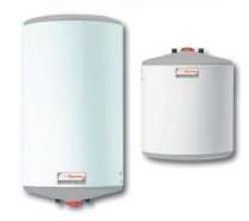
 | 221081 | VÄIKE 10L 240V 1600W VALAMU PEALE | 100.84
 | 221082 | VÄIKE 10L 240V 2000W VALAMU ALLA | 100.84
 | 221075 | VÄIKE 15L 240V 2000W VALAMU PEALE | 112.23
 | 221076 | VÄIKE 15L 240V 2000W VALAMU ALLA | 112.23
 | 231021 | VERT 30L 240V 2000W | 125.69

EKO, CONCEPT BOILERID - SUKELKÜTTEKEHAGA
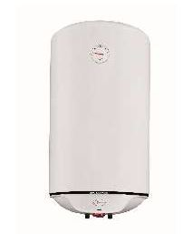
 | 241080 | THERMOR VERT EKO 50L 230V 1500W | 128.31
 | 251104 | THERMOR VERT EKO 80L 230V 1500W | 138.76
 | 261111 | THERMOR VERT EKO 100L 230V 1500W | 147.37
 | 253025 | THERMOR HOR EKO 80L 230V 1500W | 164.71
 | 263088 | THERMOR HOR EKO 100L 230V 1500W | 182.06

